Накладная-№3
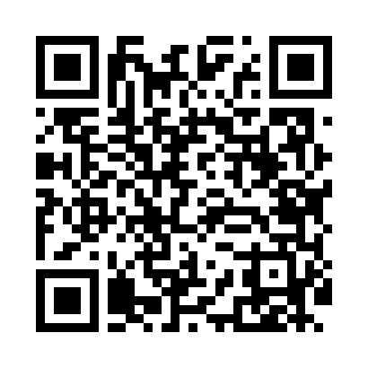
Номер товарно-транспортной накладной: |  |  | Торговый представитель: Amriyev Muhammad
Поставщик: Toshkent falcon fly 2 |  |  | Телефон торгового представителя: +998972880505
Дата отгрузки: 19.12.2025 |  |  | Контрагент: """" Klient
Дата консигнации: |  |  | Адрес:
Доставщик: |  |  | Телефон:
Телефон доставщика:
Время заказа: 19.12.2025 15:08:41
№ | Штрих-код | Название товаров (работ,услуг) | Количество | Количество в кейсе | Цена | Сумма
 |  |  | 130 |  |  | 377
1 | 6915645645070 | Пластмасса ликоб 23x23x2.1 sm DB-59-20 | 130 | 2 коробка, 34 шт. | 2.90 | 377
Итого: 377$|->UZS: 4,712,500.00

